상품제안서
아이콘 휴대용 여행용파우치 | 상품코드: S36732

 |  |  |  |  |  |  | 02-713-8555 | www.synergygift.co.kr
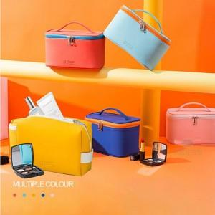

【상세/제작정보】

【인쇄/포장옵션】 | 실크 / OPP(비닐)

【공급단가】 | 수량 | 100~ | 300~ | 500~ | 1,000~ | 3,000~
*VAT별도 | 트라이앵글 | 7,420원 | 7,150원 | 6,870원 | 6,600원 | 6,430원
 | 스퀘어 | 7,420원 | 7,150원 | 6,870원 | 6,600원 | 6,430원
 | 손잡이형 | 8,500원 | 8,190원 | 7,870원 | 7,560원 | 7,370원

【상품 URL】 | https://www.synergygift.co.kr:443/src/goods_detail.php?gdno=36732

